Plan1
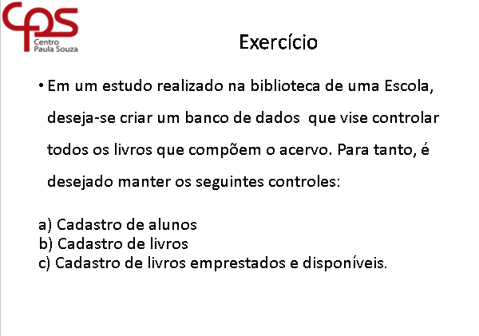
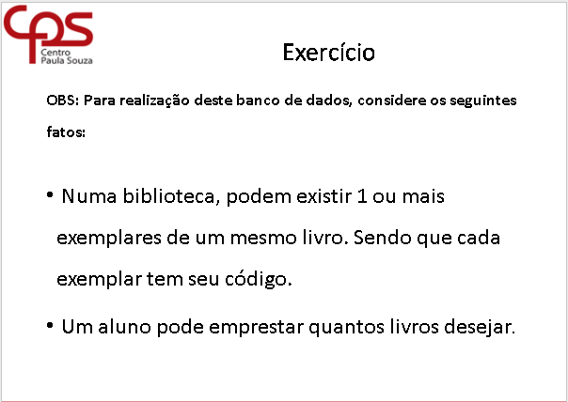
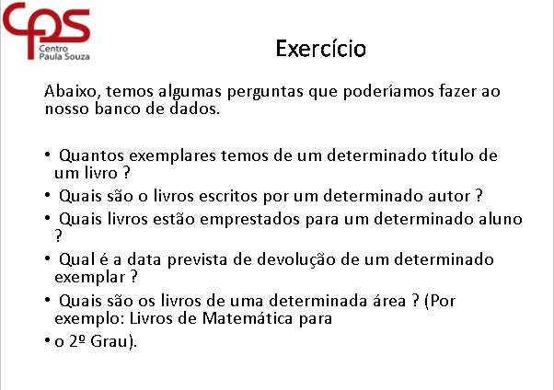
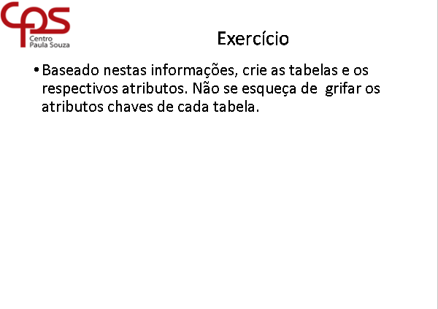
Grupo 7
Giuliana
Jesus
Larissa
Silvana

 | Aluno |  | Livro |  | Livro_Retirado |  | Itens_Retirados
 | pk_ra_alu | numero | pk_cod_liv | numero | pk_num_ret | numero | pk_num_ret | numero | corrigido pela professora.
 | nome_alu | texto | titulo_liv | texto | data_ret | data | pk_cod_liv | numero
 | curso_alu | texto | autor_liv | texto | ra_alu | numero | data_dev | data
 | semestre_alu | numero | edicao_liv | numero
 | periodo_alu | texto | genero_liv | texto
 | email_alu | texto | editora_liv | texto
 | telefone | numero | disponivel_liv | logico

